ЦРС ТиУЧ (2020)
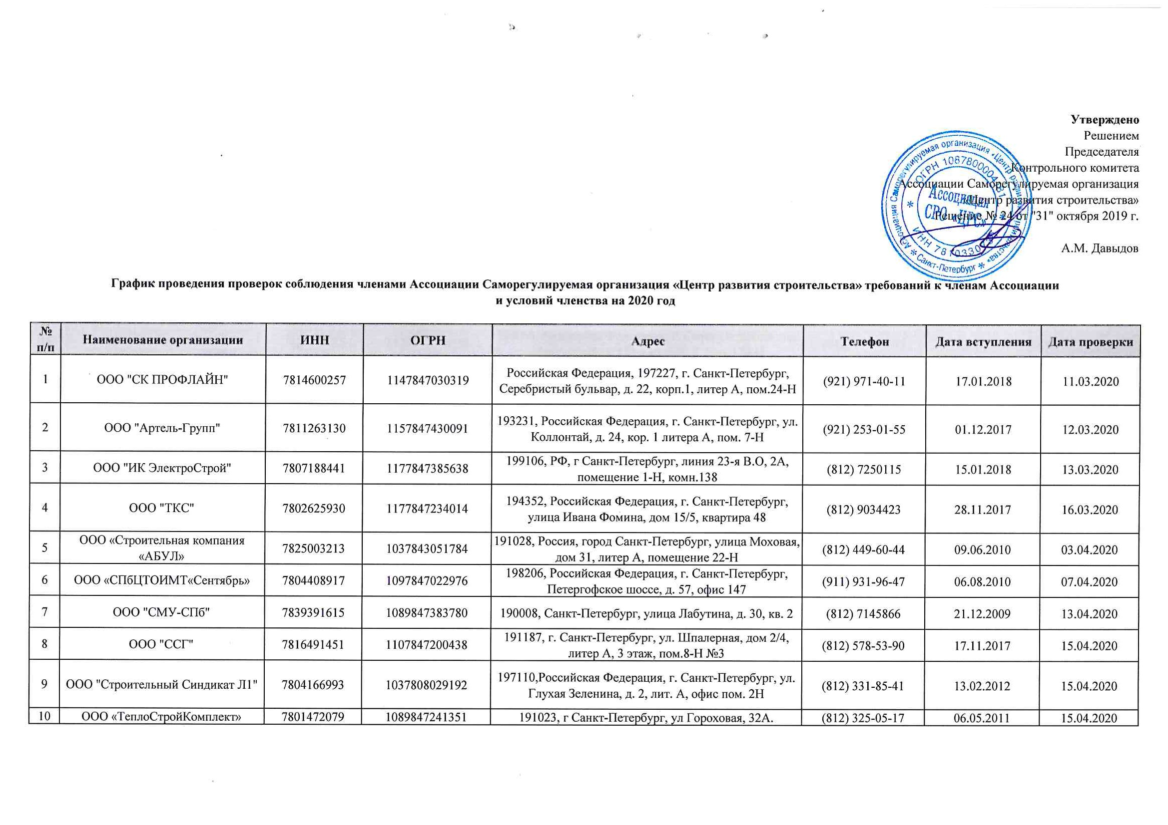
 |  |  |  |  |  |  | Утверждено
 |  |  |  |  |  |  | Решением
 |  |  |  |  |  |  | Председателя
 |  |  |  |  |  |  | Контрольного комитета
 |  |  |  |  |  |  | Ассоциации Саморегулируемая организация
 |  |  |  |  |  |  | «Центр развития строительства»
 |  |  |  |  |  |  | Решение № 24 от "31" октября 2019 г.

 |  |  |  |  |  |  | А.М. Давыдов
График проведения проверок соблюдения членами Ассоциации Саморегулируемая организация «Центр развития строительства» требований к членам Ассоциации и условий членства на 2020 год

№ п/п | Наименование организации | ИНН | ОГРН | Адрес | Телефон | Дата вступления | Дата проверки
1 | ООО "СК ПРОФЛАЙН" | 7814600257 | 1147847030319 | Российская Федерация, 197227, г. Санкт-Петербург, Серебристый бульвар, д. 22, корп.1, литер А, пом.24-Н | (921) 971-40-11 | 2018-01-17 | 2020-03-11
2 | ООО "Артель-Групп" | 7811263130 | 1157847430091 | 193231, Российская Федерация, г. Санкт-Петербург, ул. Коллонтай, д. 24, кор. 1 литера А, пом. 7-Н | (921) 253-01-55 | 2017-12-01 | 2020-03-12
3 | ООО "ИК ЭлектроСтрой" | 7807188441 | 1177847385638 | 199106, РФ, г Санкт-Петербург, линия 23-я В.О, 2А, помещение 1-Н, комн.138 | (812) 7250115 | 2018-01-15 | 2020-03-13
4 | ООО "ТКС" | 7802625930 | 1177847234014 | 194352, Российская Федерация, г. Санкт-Петербург, улица Ивана Фомина, дом 15/5, квартира 48 | (812) 9034423 | 2017-11-28 | 2020-03-16
5 | ООО «Строительная компания «АБУЛ» | 7825003213 | 1037843051784 | 191028, Россия, город Санкт-Петербург, улица Моховая, дом 31, литер А, помещение 22-Н | (812) 449-60-44 | 2010-06-09 | 2020-04-03
6 | ООО «СПбЦТОИМТ«Сентябрь» | 7804408917 | 1097847022976 | 198206, Российская Федерация, г. Санкт-Петербург, Петергофское шоссе, д. 57, офис 147 | (911) 931-96-47 | 2010-08-06 | 2020-04-07
7 | ООО "СМУ-СПб" | 7839391615 | 1089847383780 | 190008, Санкт-Петербург, улица Лабутина, д. 30, кв. 2 | (812) 7145866 | 2009-12-21 | 2020-04-13
8 | ООО "ССГ" | 7816491451 | 1107847200438 | 191187, г. Санкт-Петербург, ул. Шпалерная, дом 2/4, литер А, 3 этаж, пом.8-Н №3 | (812) 578-53-90 | 2017-11-17 | 2020-04-15
9 | ООО "Строительный Синдикат Л1" | 7804166993 | 1037808029192 | 197110,Российская Федерация, г. Санкт-Петербург, ул. Глухая Зеленина, д. 2, лит. А, офис пом. 2Н | (812) 331-85-41 | 2012-02-13 | 2020-04-15
10 | ООО «ТеплоСтройКомплект» | 7801472079 | 1089847241351 | 191023, г Санкт-Петербург, ул Гороховая, 32А. | (812) 325-05-17 | 2011-05-06 | 2020-04-15
11 | ООО "ИнвестФорм" | 7810843354 | 1117847431162 | 196066, Российская Федерация, г. Санкт-Петербург, пр. Московский, д. 183-185, Литер. Б, помещение 170-Н | (812) 275-66-75 | 2018-03-12 | 2020-04-17
12 | ООО "Пульсар" | 7838332776 | 1057812389854 | 190068, г. Санкт-Петербург, проспект Римского-Корсакова, д. 8/18, лит. А, пом. 13-Н | (812) 712-63-46 | 2011-03-18 | 2020-04-17
13 | ООО "ПК "Электромашина" | 7814716269 | 1177847410245 | 197341, Российская Федерация, г. Санкт-Петербург, Серебристый бульвар, д. 21, лит. А, пом. 17-Н, офис 3 | (812) 301-0-701 | 2018-03-19 | 2020-04-17
14 | ООО "ПО "Электромашина" | 7814607693 | 1147847121905 | 197372, РФ, Санкт-Петербург, ул. Стародеревенская, д. 30, литера А, помещение 1-Н | (812) 301-0-701 | 2014-04-16 | 2020-04-17
15 | ООО "Армавир" | 7806125470 | 1027804180942 | 195268, Российская Федерация, Санкт-Петербург, проспект Полюстровский, д. 3, литер А | (812) 309-24-84 | 2010-05-21 | 2020-04-17
16 | ООО "Л1 Инженерия" | 7810412735 | 1137847078038 | 196066, Российская Федерация, г. Санкт-Петербург, пр. Московский, д. 183-185, лит. Б, пом. 170-Н | (812) 275-66-75 | 2018-03-23 | 2020-04-20
17 | ООО "ЭнергоСервис" | 7813366798 | 1079847037467 | 197198, Санкт-Петербург, ул. Блохина, д. 9, офис 205-в | (921) 967-18-20 | 2011-03-18 | 2020-04-20
18 | ООО "Стройсервисцентр" | 9901006558 | 1049923001358 | 468320, г. Байконур, ул. Шубникова, д. 18, кв. 14 | (33622) 7-32-64 | 2010-08-06 | 2020-04-22
19 | ООО "СтройСервис" | 7801413556 | 5067847180088 | 192029, Российская Федерация, город Санкт-Петербург, проспект Обуховской Обороны, дом 76, корпус 4, литер А, помещение 10-Н, офис 618 | (812) 464-39-93 | 2011-02-09 | 2020-04-24
20 | ООО фирма «Л. А. импекс» | 5192909847 | 1035100153274 | 197022, Российская Федерация, г. Санкт-Петербург, ул. Всеволода Вишневского, д. 11, лит. А, пом. 12Н | (8152) 45-89-48 | 2009-12-25 | 2020-04-24
21 | ООО "Музейное оборудование и сервис" | 7814335859 | 1067847172623 | 197342, г. Санкт-Петербург, Красногвардейский переулок, дом 23, литера АБ, помещение 1Н. | (812) 344-92-65 | 2010-01-14 | 2020-04-24
22 | ООО "Бастион" | 7802335460 | 1057812658067 | 194021, Российская Федерация, г. Санкт-Петербург, Пр. Тореза, д. 32, лит.А, пом. 3Н | (812) 313-10-80 | 2010-05-14 | 2020-04-24
23 | ООО «СЗСК «Каскад» | 7801271485 | 1157847026226 | Российская Федерация, 199397, Санкт-Петербург, улица Кораблестроителей, дом 32, корпус 3, литер А, помещение 7Н | (911) 120-53-20 | 2015-02-25 | 2020-04-27
24 | ООО "ПСК "ФРАМ" | 7802517220 | 1157847147567 | РФ, 194017, г. Санкт-Петербург, Ярославский проспект, д. 14, кв.83 | (921) 938-18-97 | 2016-08-17 | 2020-04-27
25 | ООО «Балтийская коммуникационная компания» | 7813342250 | 1067847510246 | 197110, г. Санкт-Петербург, ул. Пионерская, д. 53, литер Л, помещение 4.21 | (812) 956-71-36, 703-71-00 | 2010-05-19 | 2020-04-29
26 | ООО "Траверс+" | 7810299906 | 1037821107026 | 196128, Санкт-Петербург, ул. Варшавская, д. 23, лит. Б, пом. 7Н | (812) 315-32-63 | 2010-06-18 | 2020-04-29
27 | ООО «Фирма «ИФ» | 7807012416 | 1027804609800 | 198216, РФ, г. Санкт-Петербург, пр-кт Народного Ополчения, дом 22, литера П, помещение 24Н | (812) 7039078 | 2010-05-28 | 2020-05-06
28 | ООО "7 СМУ" | 7810560902 | 1097847212330 | 196158, г. Санкт-Петербург, ул. Звездная, д. 1, лит. А | (812) 310-70-27 | 2009-12-23 | 2020-05-06
29 | ООО "Фасадстрой" | 7805234702 | 1037811019091 | 198205, Россия, Санкт-Петербург, д. Старо-Паново, ул. Рабочая, д. 3, лит. Д | (812) 495-12-20 | 2009-12-09 | 2020-05-06
30 | ООО "Техносвет-Сервис" | 7810044305 | 1057813001355 | 195197, Российская Федерация, Санкт-Петербург, Полюстровский пр., дом 28, литер Ж, пом.17 | (812) 495-64-42 | 2009-12-25 | 2020-05-08
31 | АО "ТЕРЕС-1Т" | 7801532240 | 1107847365119 | 198035, Российская Федерация, г. Санкт-Петербург, ул. Двинская, д. 10, корп. 3, Лит.А, оф. 921 | (812) 323-77-59 | 2009-12-14 | 2020-05-15
32 | ООО «ПЕТРОСТРОЙ» | 7807301104 | 1047855051221 | 190013, Российская Федерация, Санкт-Петербург, ул. Серпуховская, д. 15, литер А, пом. 11-Н | (812) 333-44-58 | 2010-09-22 | 2020-05-25
33 | ООО «БАЛТМОНТАЖ - XXI ВЕК» | 7825427526 | 1037843102857 | 192029, Российская Федерация, г. Санкт-Петербург, проспект Обуховской Обороны, д. 86 , литер К, пом.5 Н | (812) 320-09-67 | 2009-12-25 | 2020-05-25
34 | ООО "Теплотехник" | 6027041943 | 1026000966144 | 196084, Россия, г. Санкт-Петербург, ул. Московский пр., д. 103, корп. 3, помещение 205-H | (8112) 536849 | 2009-12-21 | 2020-05-26
35 | ООО "СтОИК" | 7841330899 | 1067847354706 | 195279, РФ, Санкт-Петербург, Индустриальный пр., дом 45, лит. А, офис 309 | (812) 326-36-22 | 2009-12-25 | 2020-05-27
36 | ООО "ОКА" | 7802756281 | 1117847278834 | 194223, Российская Федерация, Санкт-Петербург, г. Санкт-Петербург, ул. Курчатова, д. 9, корп. 2 лит. А, офис 471 | (812) 633-08-01 | 2012-03-26 | 2020-05-29
37 | ООО "ОМИКС" | 7801452516 | 1077847665499 | 199106, РФ, г. Санкт-Петербург, Шкиперский проток, д. 14, корп. 8, лит. Д | (812) 740-70-13 | 2016-08-31 | 2020-06-01
38 | ЗАО «ИНТЕХ» | 7816192892 | 1027807983961 | 197101, Российская Федерация, г. Санкт-Петербург, ул. Чапаева, д. 16 лит А | (812) 380-66-90 | 2016-10-21 | 2020-06-03
39 | ООО "БАЛТСТРОЙ" | 7826124725 | 1027810220767 | 198020, Российская Федерация, Санкт-Петербург, пр. Рижский, д. 42, лит. А, пом. 1-Н | (921) 976-89-83 | 2016-11-09 | 2020-06-04
40 | ООО "САНТЕХМОНТАЖ" | 7816328800 | 1167847224930 | 192102, Российская Федерация, г. Санкт-Петербург, ул. Бухарестская, д. 1, А, офис 708-Д | (952) 204-46-63 | 2016-09-26 | 2020-06-08
41 | ООО "СТРОЙМеталлСервис" | 7806435377 | 1107847204079 | 195027, Россия, г. Санкт-Петербург, пр. Шаумяна, д. 8, лит. Е | (812) 449-23-72 | 2016-10-26 | 2020-06-08
42 | ООО «ВЕКТОР» | 7802754439 | 1117847253017 | РОССИЯ, 194044, г. Санкт-Петербург, ул. Смолячкова, д. 14, корп. 3, литера Г, пом. 3-Н | (812) 457-18-89 | 2016-01-27 | 2020-06-08
43 | ООО "Энергетик" | 7825060282 | 1027809252173 | 191023, Россия, г. Санкт-Петербург, набережная реки Фонтанки, дом 3а | (812) 717-63-71 | 2009-12-23 | 2020-06-10
44 | ООО "ЛЮМЕН" | 7810377417 | 1147847305583 | 196128, РФ, г. Санкт-Петербург, ул. Благодатная, дом 13, дом 73 | (812) 245-24-97 | 2018-05-04 | 2020-06-10
45 | ООО "СЭМ-Сервис" | 7838434979 | 1099847001902 | Российская Федерация, 191119, г. Санкт-Петербург, Загородный проспект, д. 34, кв.2 | (812) 7133546 | 2010-01-21 | 2020-06-11
46 | ООО "Стройсвет" | 7820017861 | 1027809008578 | 196620, Российская Федерация, г. Санкт-Петербург, Павловск, ул. 1-ая Советская , д. 18 | (812) 465-10-78 | 2018-05-18 | 2020-06-11
47 | ООО «СВИКС» | 7810282726 | 1037821045900 | 196247, Российская Федерация, г. Санкт-Петербург, площадь Конституции, д. 2 | (812) 718-52-34 | 2010-01-14 | 2020-06-15
48 | ООО "Квант Минерал" | 7806417191 | 1097847251578 | 195256, Российская Федерация, г. Санкт-Петербург, пр. Науки, д. 47, корп. 2, кв 169 | (812) 596-26-76 | 2018-05-21 | 2020-06-15
49 | ООО "СПО СФЕРА" | 7839418024 | 1107847026143 | 190005, Российская Федерация, Санкт-Петербург, улица 7-я Красноармейская, дом 22-24, литер А, помещение 7Н | (812) 355-08-66 | 2018-06-04 | 2020-06-15
50 | ООО "ЛСП" | 7811682692 | 1187847046408 | 192029, Российская Федерация, г. Санкт-Петербург, пр. Обуховской обороны, дом 76,корпус 4, литера А, помещение 10-Н, офис 628 | (812) 677-39-38 | 2018-06-18 | 2020-06-17
51 | ООО "СПС" | 7840014890 | 1047839012869 | 197136, Российская Федерация, Санкт-Петербург, ул. Всеволода Вишневского, д. 4, лит.А, пом. 8Н | (812) 340-69-30 | 2010-05-21 | 2020-06-17
52 | ЗАО "ОКА" | 7838310691 | 1047855153378 | 194223, Российская Федерация, Санкт-Петербург, ул. Курчатова, д. 9, литера В | (812) 633-08-01 | 2010-01-14 | 2020-06-19
53 | ООО "Атланта" | 7839430783 | 1107847293740 | 190068, Российская Федерация, г. Санкт-Петербург, пер. Макаренко, дом 13, лит. А, пом. 10-Н | (921) 380-73-49 | 2014-11-07 | 2020-06-22
54 | ООО "РЕЛЬЕФ МАСТЕР" | 7816331634 | 1167847265475 | 192289,г. Санкт-Петербург, Грузовой проезд, д. 27, литер А | (812) 640-65-74 | 2016-10-17 | 2020-06-24
...
№ п/п | Наименование организации | ИНН | ОГРН | Адрес | Телефон | Дата вступления | Дата проверки
161 | ООО СК "Скандинавия" | 7841477771 | 1137847053871 | Российская Федерация, 191025, г. Санкт-Петербург, наб. Реки Фонтанки, д. 38, лит. А, пом.17Н | (8112) 56-00-40 | 2017-01-09 | 2020-11-12
162 | ООО "Инженерные сети ВК" | 7811642227 | 1177847099429 | 192242, Российская Федерация, г. Санкт-Петербург, ул. Будапештская, д. 4 А, офис 541 | (812) 412-49-43 | 2017-04-21 | 2020-11-12
163 | ООО "ВолксКрупп АЕ" | 7811600202 | 1167847098451 | 199178, Российская Федерация, г. Санкт-Петербург, 4-я линия В.О., д. 65, лит.А, пом.302-Н | (911) 777-13-14 | 2019-04-26 | 2020-11-12
164 | ООО «ТАЙМС недвижимость» | 7806118258 | 1037816034893 | 194017, г. Санкт-Петербург, ул. Калязинская, д. 7, литер Е, помещение 5-Н | (812) 380-33-77 | 2011-08-31 | 2020-11-13
165 | ООО "СервисПром" | 7804519984 | 1137847443524 | 195197,Российская Федерация, г. Санкт-Петербург, пр-кт Полюстровский, д. 28, лит. Л, офис 18.1 | () | 2019-09-04 | 2020-11-13
166 | ООО«ПРЕМИУМЕС» | 7813404683 | 1089847052503 | Российская Федерация, 196006, г. Санкт-Петербург, ул. Коли Томчака, д. 17-19, лит. А, офис 502 | (911) 274-26-12 | 2019-09-16 | 2020-11-13
167 | ООО "Магистраль Монтаж" | 7802368634 | 5067847442614 | 193079, Российская Федерация, г. Санкт-Петербург, проспект Большевиков, д. 64, корп. 3, стр. 1, пом.1, каб. 16 | (812) 449-60-44 | 2019-10-25 | 2020-11-16
168 | ООО «Сидней» | 7811135435 | 1037825033234 | 193079, Российская Федерация, г. Санкт-Петербург, проспект Большевиков , д.64, корп. 7, лит.А, пом. 4Н, оф.10 | (812) 652-27-64, 421-05-66, 456-24-56 | 2010-05-28 | 2020-11-16
169 | ООО "Петроэнергострой" | 7810534853 | 1089848015333 | 192239, РФ, г. Санкт-Петербург, пр. Славы, д. 21 | (812) 986-03-20 | 2016-11-25 | 2020-11-19

